상품제안서
[주문제작] 주간 달력 눕힘형 (295x105) | 상품코드: S05707

 |  |  |  |  |  |  | 02-713-8555 | www.synergygift.co.kr
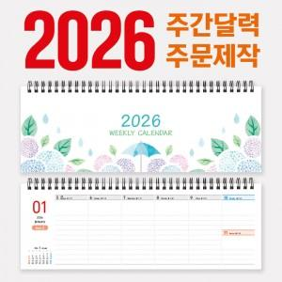

【상세/제작정보】 | 주문제작형 상품으로 자유롭게 디자인이 가능합니다.

【인쇄/포장옵션】 | 풀칼라 / OPP(비닐)

【공급단가】 | 수량 | 300~ | 500~ | 1,000~ | 3,000~ | 5,000~
*VAT별도 | 단가 | 6,450원 | 4,850원 | 3,390원 | 2,410원 | 2,130원

【상품 URL】 | https://www.synergygift.co.kr:443/src/goods_detail.php?gdno=15468

